Gráfico 1
MINISTERIO DE HACIENDA
DIRECCIÓN GENERAL DE PRESUPUESTO
DIRECCIÓN DE ESTUDIOS ECONÓMICOS Y SEGUIMIENTO FINANCIERO

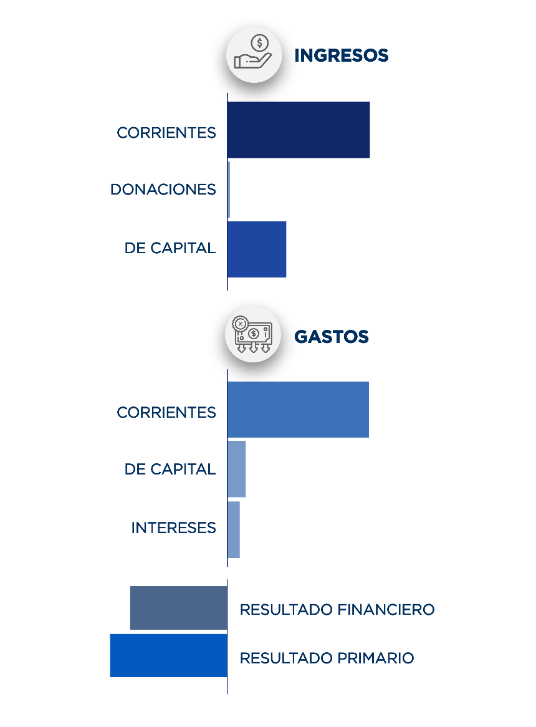
RD$25,572.4
RD$84,008.0
RD$1.6
RD$999.5
RD$83,130.7
RD$7,112.6
- RD$16,581.6
- RD$23,694.2
 | Gráfico 1. Resultados Presupuestarios del Gobierno Central
 | (Octubre 2023)
 | Valores en millones de RD$

Notas:
1.Se incluyen los Recursos de Captación Directa.
2. Fecha de recaudación al 31 de octubre 2023 // Fecha de registro al 07 de noviembre 2023
Fuente: Sistema de Información de la Gestión Financiera (SIGEF).

Ilustración 1
 | MINISTERIO DE HACIENDA
 | DIRECCIÓN GENERAL DE PRESUPUESTO
 | DIRECCIÓN DE ESTUDIOS ECONÓMICOS Y SEGUIMIENTO FINANCIERO

Ilustración 1. Figuras Impositivas con Mayor Recaudación
En millones de RD$

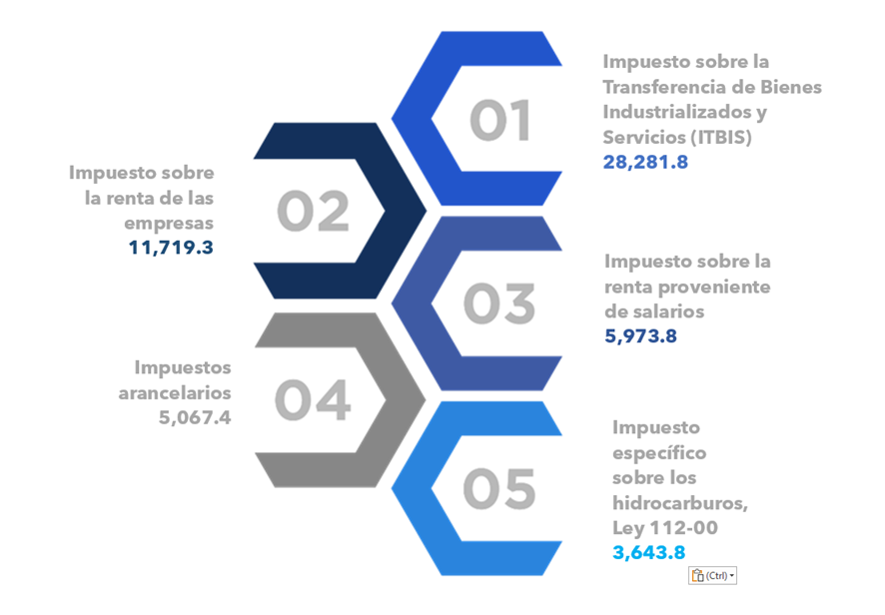

Impuesto sobre la renta proveniente de salarios
5,693.4

 | Nota: *Cifras Preliminares.
 | 1.Fecha de imputación al 31/10/2023 // Fecha de registro al 07/11/2023.
 | Fuente: Sistema de Información de la Gestión Financiera (SIGEF).

Mapa 1
 | MINISTERIO DE HACIENDA
 | DIRECCIÓN GENERAL DE PRESUPUESTO
 | DIRECCIÓN DE ESTUDIOS ECONÓMICOS Y SEGUIMIENTO FINANCIERO

 | Mapa 1. Inversión Pública por Provincia
 | (Octubre 2023)
 | Valores en millones de RD$
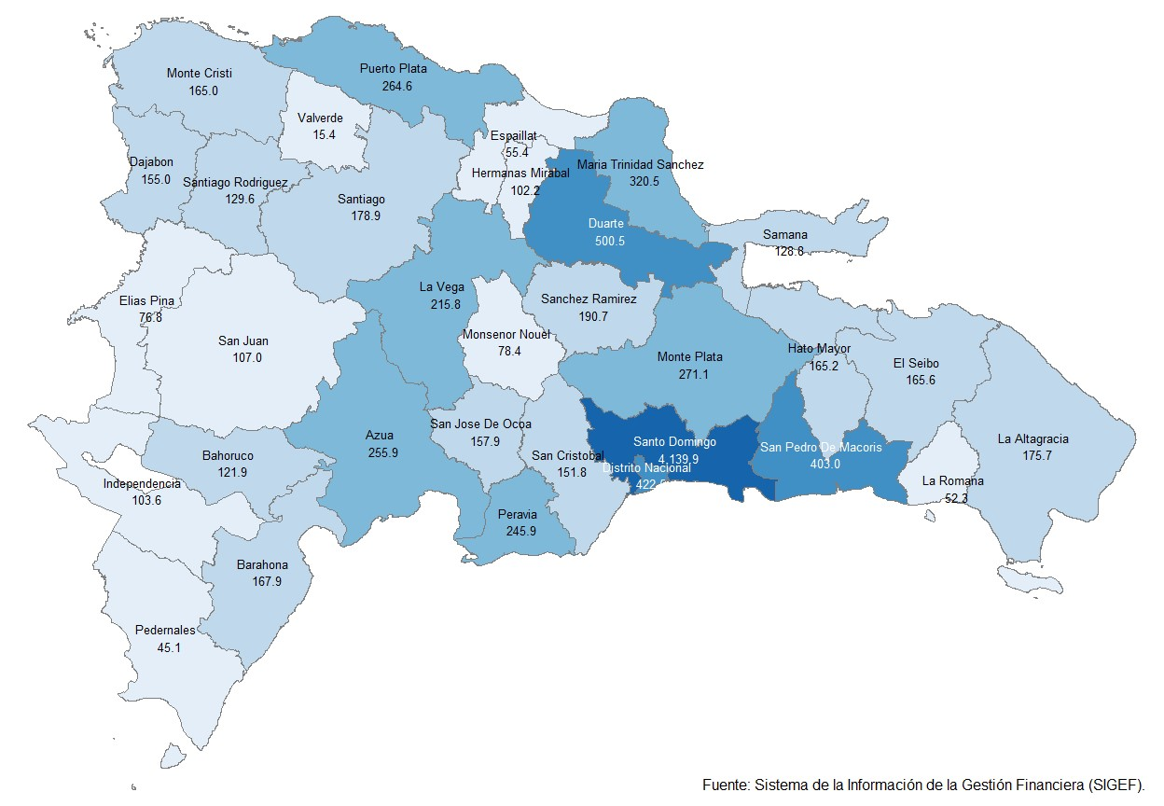

Notas: *Cifras preliminares.
1. Fecha de imputación al 31 de octubre 2023 // Fecha de registro al 07 de noviembre 2023.
Fuente: Sistema de Información de la Gestión Financiera (SIGEF).

Ilustración 2
 | MINISTERIO DE HACIENDA
 | DIRECCIÓN GENERAL DE PRESUPUESTO
 | DIRECCIÓN DE ESTUDIOS ECONÓMICOS Y SEGUIMIENTO FINANCIERO

Ilustración 1. Top 3 de Instituciones con Mayor Ejecución de Gastos Octubre 2023
Octubre 2023
En millones de RD$

Ministerio de Educación RD$23,577.8 millones
Presidencia de la República RD$16,695.0 millones
Ministerio de Salud Pública y Asistencia Social RD$11,938.9 millones

Impuesto sobre la renta proveniente de salarios
5,693.4

 | Nota: *Cifras Preliminares.
 | 1.Fecha de imputación al 31/10/2023 // Fecha de registro al 07/11/2023.
 | Fuente: Sistema de Información de la Gestión Financiera (SIGEF).

Gráfico 2
MINISTERIO DE HACIENDA
DIRECCIÓN GENERAL DE PRESUPUESTO
DIRECCIÓN DE ESTUDIOS ECONÓMICOS Y SEGUIMIENTO FINANCIERO

 | Gráfico 2. Composición del Gasto del Gobierno Central por Finalidad
 | (Octubre 2023)
 | Valores en millones de RD$

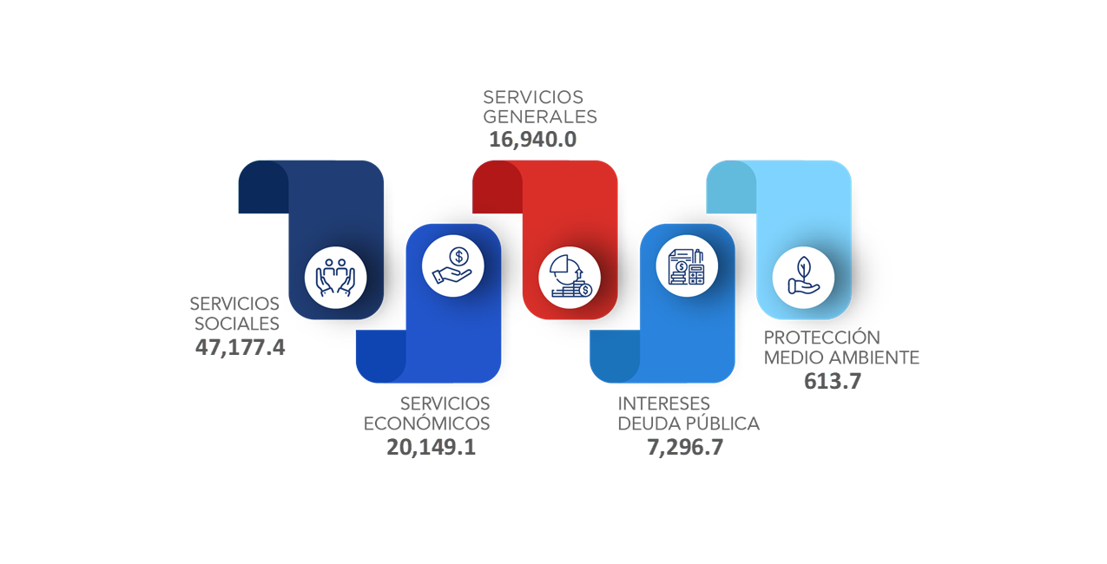
51,183.9
29,636.1
7,112.6
20,213.9
556.6

Notas:
1. Fecha de recaudación al 31 de octubre 2023 // Fecha de registro al 07 de noviembre 2023
Fuente: Sistema de Información de la Gestión Financiera (SIGEF).

